KLD antal
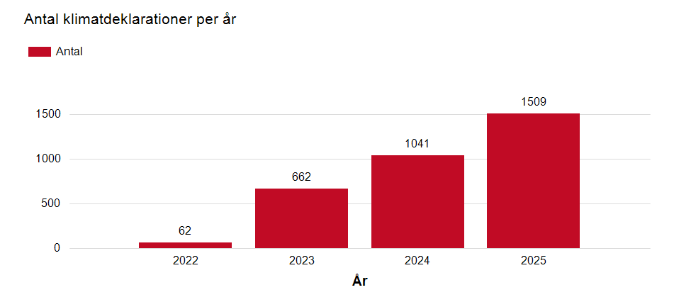
Antal klimatdeklarationer per år i Boverkets klimatdeklarationsregister, åren 2022–2025. Källa: Boverkets register över klimatdeklarationer. Illustration: Boverket
År | Antal klimatdeklarationer
2022 | 62
2023 | 662
2024 | 1,041
2025 | 1,509
Summa | 3,274

KLD per län
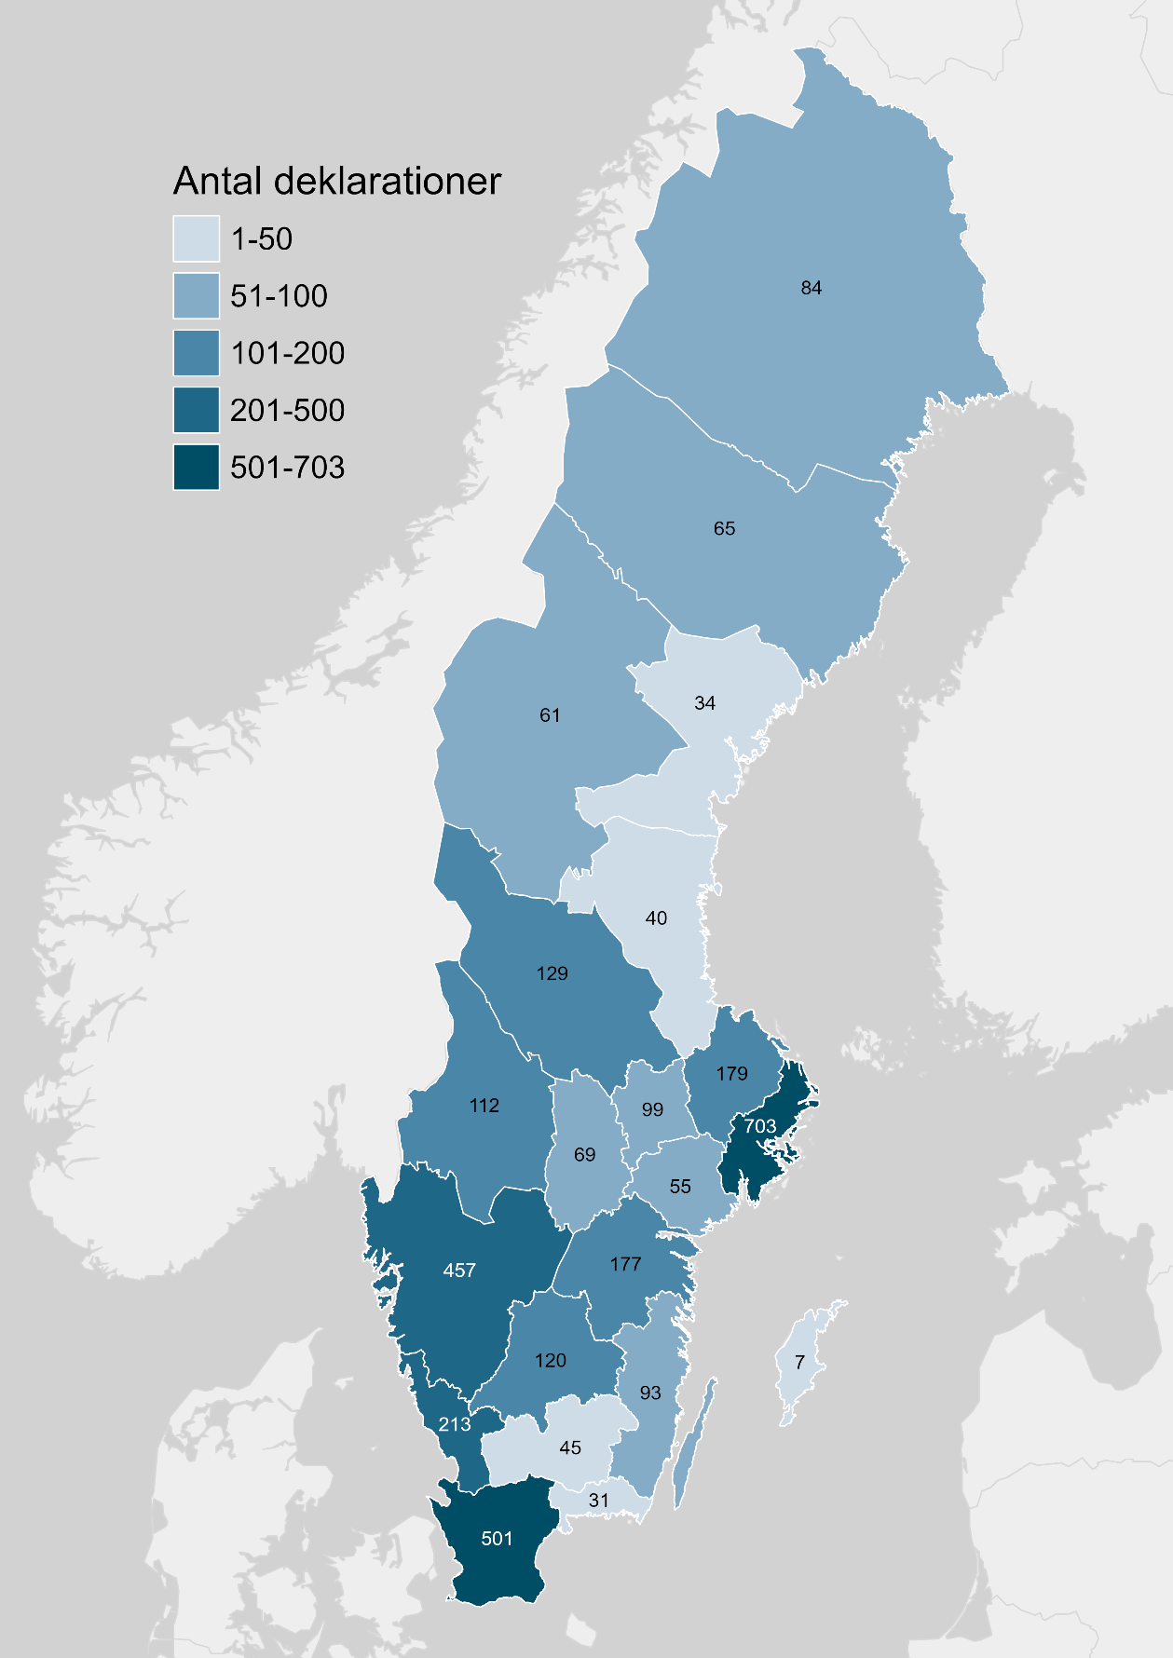
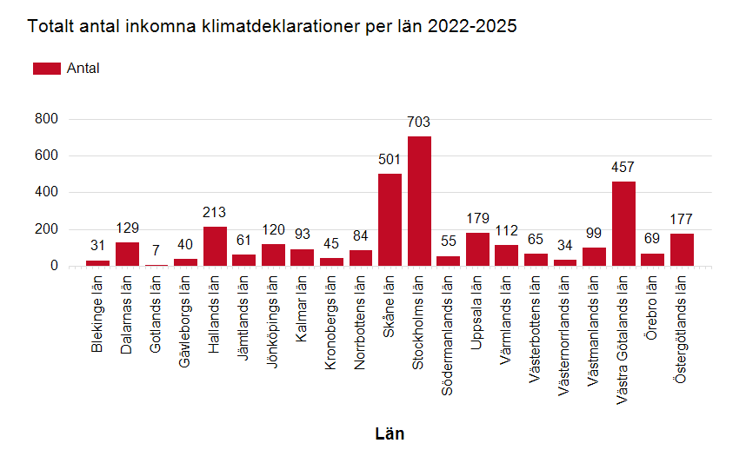
Antal klimatdeklarationer per län i Boverkets register över klimatdeklarationer åren 2022–2025. Källa: Boverkets register över klimatdeklarationer. Illustration: Boverket
Län | Antal
Blekinge län | 31
Dalarnas län | 129
Gotlands län | 7
Gävleborgs län | 40
Hallands län | 213
Jämtlands län | 61
Jönköpings län | 120
Kalmar län | 93
Kronobergs län | 45
Norrbottens län | 84
Skåne län | 501
Stockholms län | 703
Södermanlands län | 55
Uppsala län | 179
Värmlands län | 112
Västerbottens län | 65
Västernorrlands län | 34
Västmanlands län | 99
Västra Götalands län | 457
Örebro län | 69
Östergötlands län | 177
Totalt | 3274

KLD per byggnad
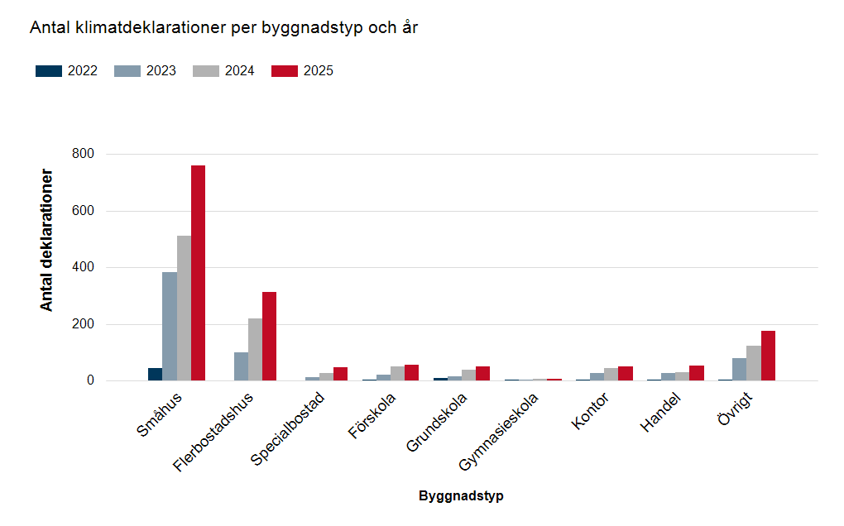
Antal klimatdeklarationer per byggnadstyp och år som registrerats i Boverkets register över klimatdeklarationer åren 2022–2025. Källa: Boverkets register över klimatdeklarationer. Illustration: Boverket
Byggnadstyp | 2022 | 2023 | 2024 | 2025
Småhus | 43 | 382 | 510 | 760
Flerbostadshus | 0 | 98 | 219 | 313
Specialbostad | 0 | 12 | 25 | 46
Förskola | 3 | 21 | 50 | 56
Grundskola | 8 | 15 | 37 | 49
Gymnasieskola | 1 | 2 | 5 | 7
Kontor | 3 | 25 | 44 | 49
Handel | 1 | 27 | 29 | 54
Övrigt | 3 | 80 | 122 | 175
Summa | 62 | 662 | 1,041 | 1,509

KLD median kg CO2e per m2 BTA
Klimatpåverkan i kg CO₂e/m² per bruttoarea för klimatdeklarationer (medianvärdet) som registrerats i Boverkets register över klimatdeklarationer åren 2022–2025. Källa: Boverkets register över klimatdeklarationer. Illustration: Boverket
Byggnadstyp | Median kg CO2e/m2 GFA 2022 | Median kg CO2e/m2 GFA 2023 | Median kg CO2e/m2 GFA 2024 | Median kg CO2e/m2 GFA 2025
Småhus | 156 | 150 | 158 | 163
Flerbostadshus | 0 | 172 | 216 | 234
Specialbostad | 0 | 197 | 235 | 241
Förskola | 54 | 199 | 234 | 214
Grundskola | 12 | 82 | 206 | 234
Gymnasieskola | 166 | 320 | 303 | 326
Kontor | 92 | 246 | 276 | 244
Handel | 229 | 287 | 261 | 266
Övrigt | 44 | 223 | 262 | 231

